企画内容
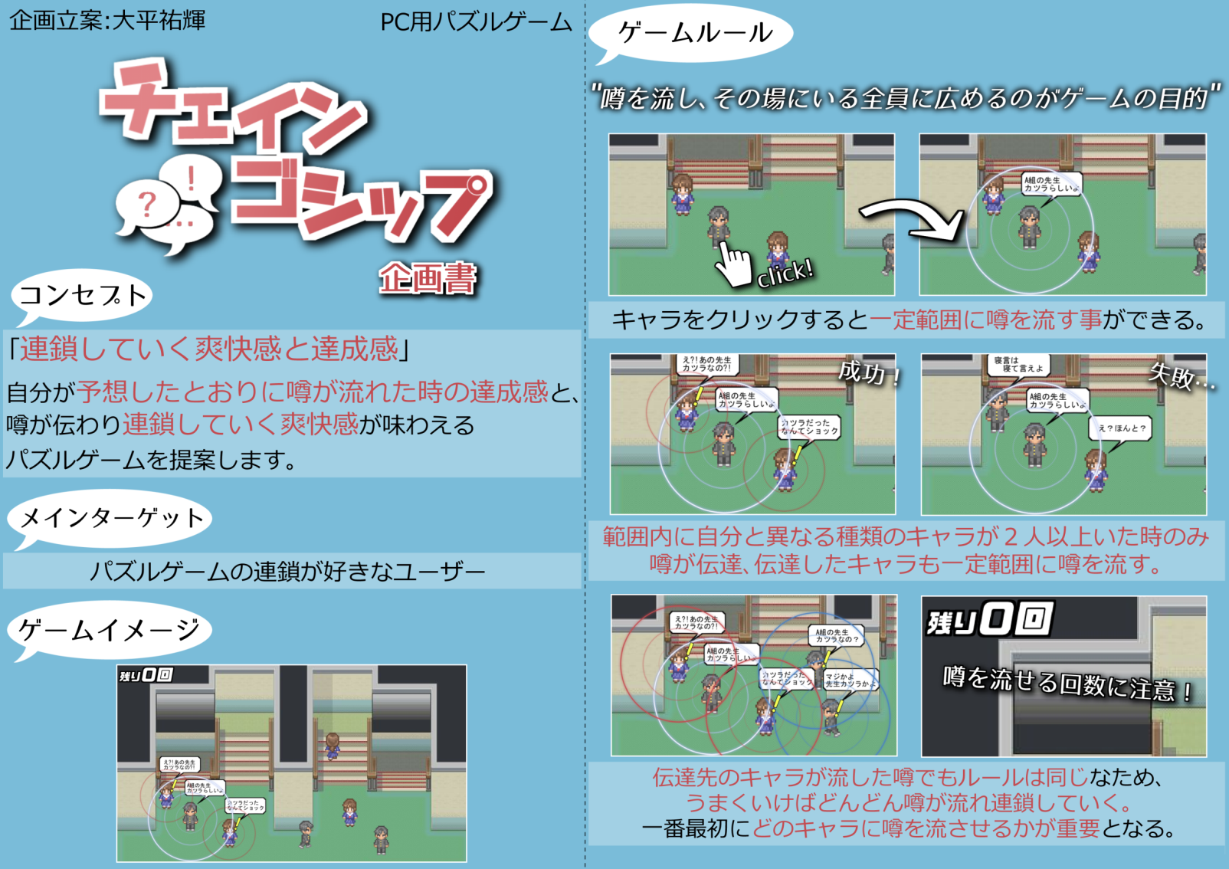

画面仕様
◇画面仕様◇

※（仮）になっているものは今後差し替えるので注意。

○画面サイズは1280x720

○プレイ画面のイメージ
クリア条件と達成までの数
○配置フェイズ画面

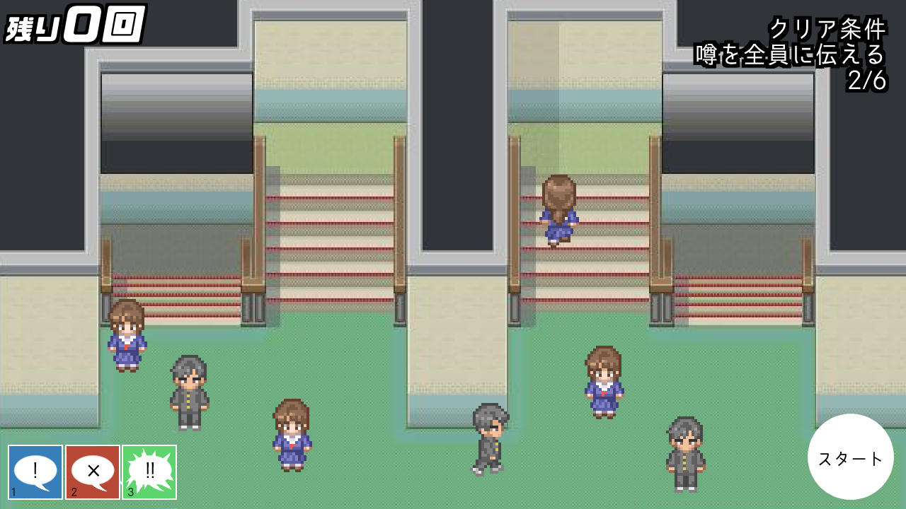
配置可能回数

キャラの画像

スタートボタン

キャラ配置のボタン

○実行フェイズ画面
クリア条件と達成までの数

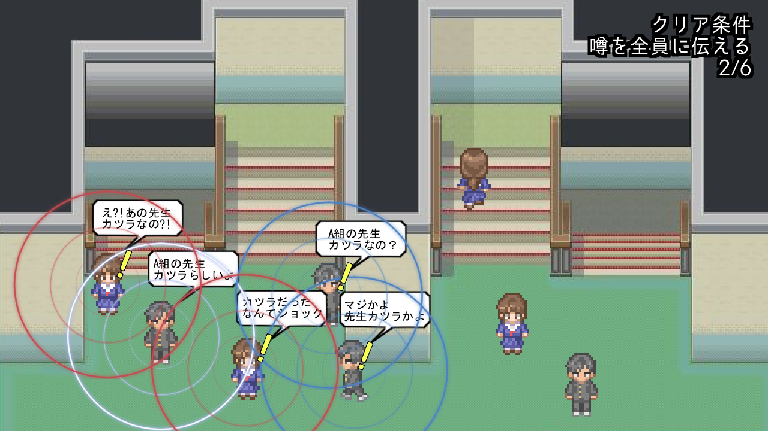

キャラの画像

吹き出しの画像
びっくりマークの画像
噂を流せる範囲の表示

・実行フェイズでは画面左上の配置可能回数の表示と画面右下のスタートボタン、画面左下の配置ボタンの表示を消す。

○ゲームオーバー画面（仮）

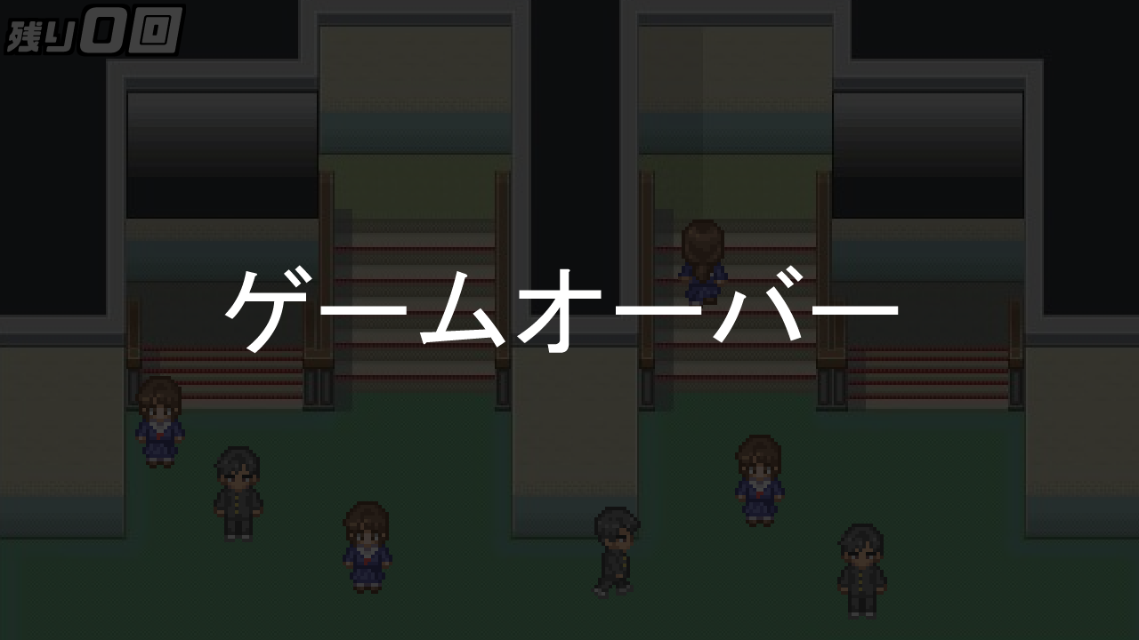

ゲームオーバーの文字の画像

リトライ

●プレイ画面でゲームオーバーになると画面が暗転し中央に「ゲームオーバーの文字の画像」と「リトライの画像」が表示される。

○ステージクリア画面（仮）
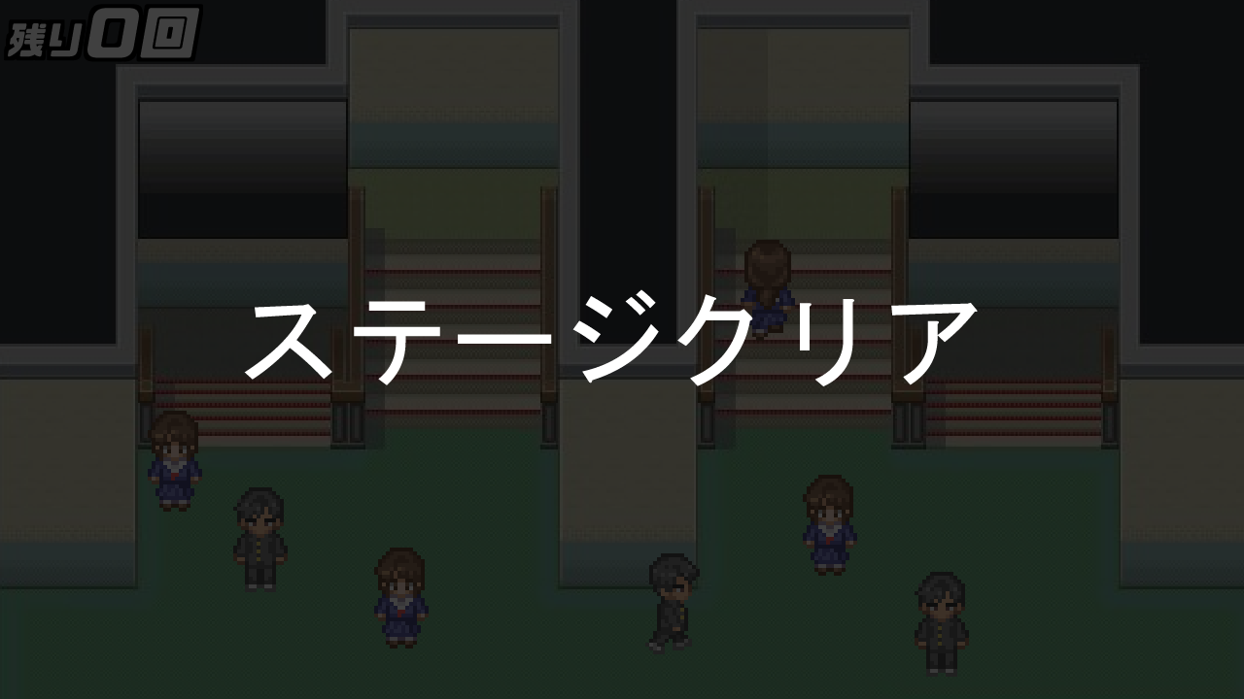

ステージクリアの文字の画像

●プレイ画面でクリアすると画面が暗転し中央に「ステージクリアの文字の画像」が表示される。

基本仕様

◇基本仕様◇

○ゲームのクリア条件：ステージ毎のクリア条件を満たす。（～にうわさを伝える、～チェインさせる、～には伝えずにそれ以外の全員に伝える等）
ゲームオーバー条件：クリア条件が満たせなかった時にゲームオーバーになる

○配置フェイズと実行フェイズについて

 | ●配置フェイズ
 | まず配置フェイズでキャラを任意の場所に配置していく。
 | 配置可能回数は決められており、配置するたびに画面左上の数字が減っていく。これが０になると配置はできない。
 | ●実行フェイズ
 | 配置が終わると実行フェイズに移る。
 | 画面右下のスタートボタンを押すと実行フェイズになりゲームが進行する。
 | 実行フェイズではキャラの配置などの操作はできない。
 | 実行フェイズでクリア条件を満たせなかった場合はゲームオーバーになり、満たせた場合はステージクリアとなる。

○ゲームイメージ
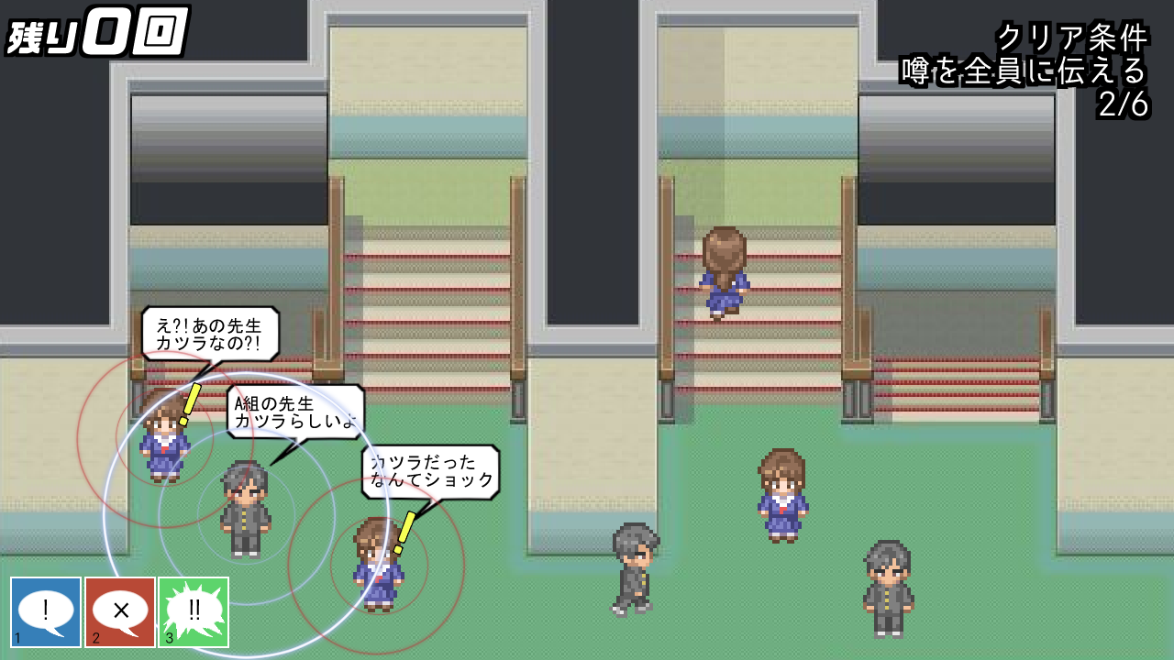

 | ・ステージには予めキャラが配置されている。
 | 配置されているキャラをプレイヤーがクリックする事は出来ない。

○プレイヤーの配置



 | ●プレイヤーはキャラを任意の場所に配置する事が出来る。
 | ●それぞれ操作はキーボードの１，２，３に対応している。
 | 数字キーを押す以外にもボタンを直接マウスで押す、マウスホイールでも選択する事が可能。
 | ●配置する毎に左上の残り回数が減っていく。
 | ●配置したキャラを右クリックすると配置したキャラが消える。
 | その際配置可能回数も１回復する。
 | ●プレイヤーが配置できるキャラは３種類いる。
 | ・１、配置すると伝達した噂を拡散するキャラ
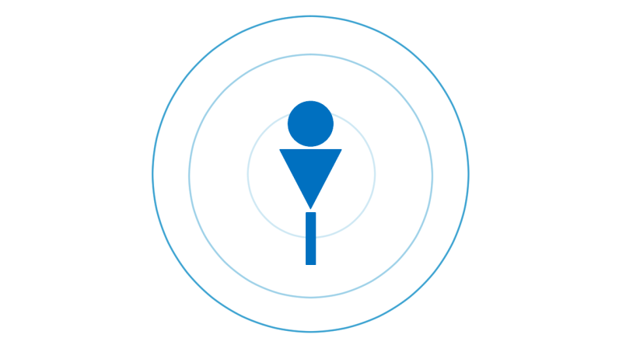

 |  | ・配置すると自身に伝達された噂を拡散する。
 |  | 範囲はキャラ３人分。

 | ・２、配置すると噂を止めるキャラ
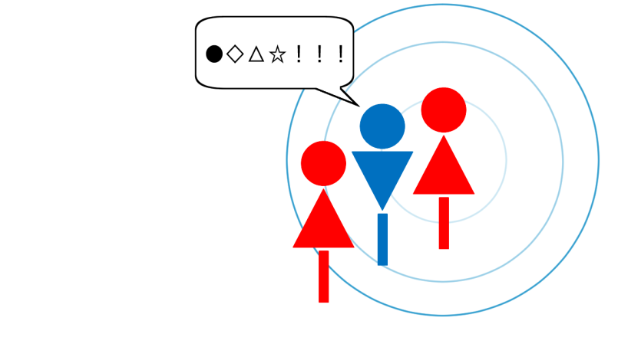

 |  | ・噂を流そうとしてるキャラの範囲に予め配置しておく。
 |  | 配置したキャラに噂が伝達すると噂を流したキャラの範囲内にいる他のキャラには噂が伝達しなくなる。
 |  | 配置したキャラに噂が伝達すると専用の吹き出しが表示される。

 | ・３、配置すると伝達した噂を広範囲に拡散するキャラ
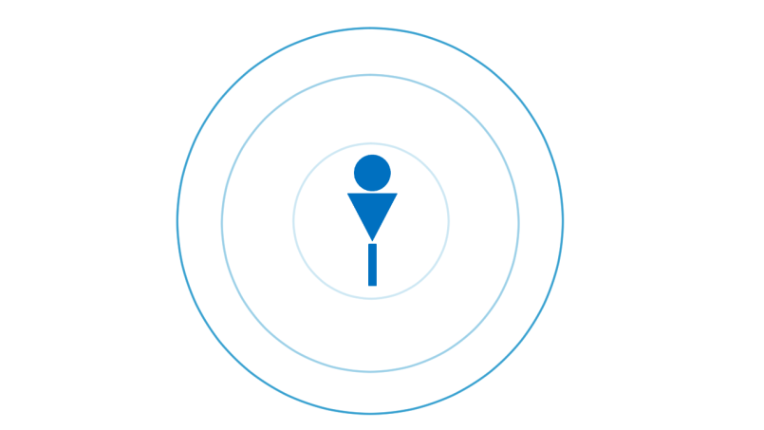

 |  | ・配置すると自身に伝達された噂を広範囲に拡散する。（通常の1.5倍）

 | ●配置の手順
 | ・任意の数字キーを押すと半透明のキャラを持った状態になる。


 | ・任意の場所でマウスを左クリックするとその場所に持っていたキャラが配置される。

